2A.1
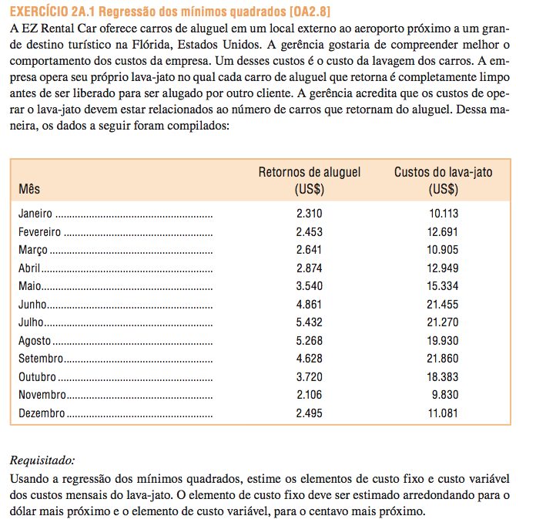

Mes | Carros Retornados | Custo LAVA-JTO
Janeiro | 2,310 | 10,113.00
Fevereiro | 2,453 | 12,691.00
Março | 2,641 | 10,905.00
Abril | 2,874 | 12,949.00
Maio | 3,540 | 15,334.00
Junho | 4,861 | 21,455.00
Julho | 5,432 | 21,270.00
Agosto | 5,268 | 19,930.00
Setembro | 4,628 | 21,860.00
Outubro | 3,720 | 18,383.00
Novembro | 2,106 | 9,830.00
Dezembro | 2,495 | 11,081.00

Intercepto (CF) | 2,296.40
Inclinação (CV) | 3.74
R2 | 0.92

SUMÁRIO DOS RESULTADOS

Estatística de regressão
R múltiplo | 0.95747715638
Quadrado de R | 0.91676250499
Quadrado de R ajustado | 0.90843875549
Erro-padrão | 1452.246283
Observações | 12

ANOVA
 | gl | SQ | MQ | F | F de significância
Regressão | 1 | 232283514.25 | 232283514.25 | 110.13816608 | 1.0193688188E-06
Residual | 10 | 21090192.666 | 2109019.2666
Total | 11 | 253373706.92

 | Coeficientes | Erro-padrão | Stat t | valor P | 95% inferior | 95% superior | Inferior 95,0% | Superior 95,0%
Interceptar | 2296.4008257 | 1324.6334405 | 1.7336123003 | 0.113650694 | -655.06640759 | 5247.8680591 | -655.06640759 | 5247.8680591
Carros Retornados | 3.7385227294 | 0.35623050376 | 10.494673224 | 1.0193688188E-06 | 2.9447917037 | 4.5322537551 | 2.9447917037 | 4.5322537551

2A.4
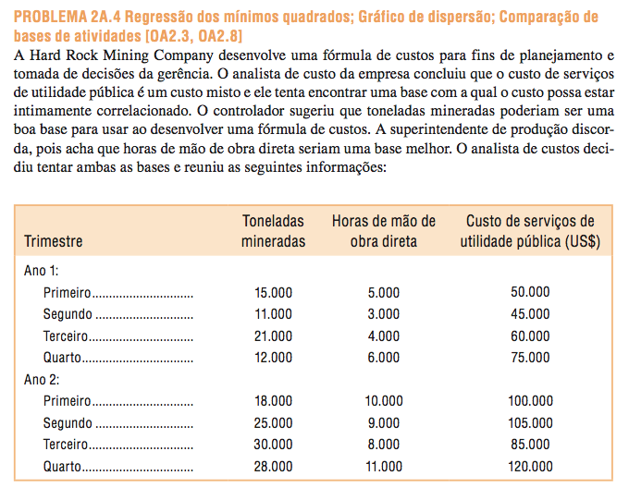
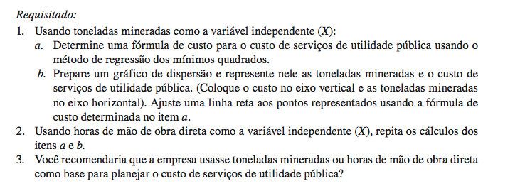

Trimestre |  | Toneladas Mineradas | HMOD | Custo Utilidades
Ano 1 | Primeiro | 15,000 | 5,000 | 50,000.00
Ano 1 | Segundo | 11,000 | 3,000 | 45,000.00
Ano 1 | Terceiro | 21,000 | 4,000 | 60,000.00
Ano 1 | Quarto | 12,000 | 6,000 | 75,000.00
Ano 2 | Primeiro | 18,000 | 10,000 | 100,000.00
Ano 2 | Segundo | 25,000 | 9,000 | 105,000.00
Ano 2 | Terceiro | 30,000 | 8,000 | 85,000.00
Ano 2 | Quarto | 28,000 | 11,000 | 120,000.00

A empresa provavelmente deve usar diretos horas de trabalho como a base de atividade, uma vez que o ajuste da linha de regressão aos dados é muito mais apertado do que é com toneladas mineradas. O R2 para a regressão utilizando directos horas de trabalho como a base actividade é duas vezes tão grande como para a regressão utilizando toneladas minadas como a base de actividade. No entanto, os gestores devem olhar mais de perto os custos e tentar determinar por que os custos de serviços públicos estão mais estreitamente ligada ao dirigir trabalhistas horas do que o número de toneladas mineradas.

SUMÁRIO DOS RESULTADOS

Estatística de regressão
R múltiplo | 0.68324347044
Quadrado de R | 0.4668216399
Quadrado de R ajustado | 0.37795857988
Erro-padrão | 21496.230183
Observações | 8

ANOVA
 | gl | SQ | MQ | F | F de significância
Regressão | 1 | 2427472527.5 | 2427472527.5 | 5.2532699168 | 0.061774257113
Residual | 6 | 2772527472.5 | 462087912.09
Total | 7 | 5200000000

 | Coeficientes | Erro-padrão | Stat t | valor P | 95% inferior | 95% superior | Inferior 95,0% | Superior 95,0%
Interceptar | 28351.648352 | 23781.29314 | 1.1921827878 | 0.27819801381 | -29839.079667 | 86542.376371 | -29839.079667 | 86542.376371
Toneladas Mineradas | 2.5824175824 | 1.1267086074 | 2.2920012907 | 0.061774257113 | -0.17453906178 | 5.3393742266 | -0.17453906178 | 5.3393742266

SUMÁRIO DOS RESULTADOS

Estatística de regressão
R múltiplo | 0.96675507995
Quadrado de R | 0.93461538462
Quadrado de R ajustado | 0.92371794872
Erro-padrão | 7527.7265271
Observações | 8

ANOVA
 | gl | SQ | MQ | F | F de significância
Regressão | 1 | 4860000000 | 4860000000 | 85.764705882 | 8.9582643118E-05
Residual | 6 | 340000000 | 56666666.667
Total | 7 | 5200000000

 | Coeficientes | Erro-padrão | Stat t | valor P | 95% inferior | 95% superior | Inferior 95,0% | Superior 95,0%
Interceptar | 17000 | 7304.8690003 | 2.3272149027 | 0.058864676637 | -874.37052782 | 34874.370528 | -874.37052782 | 34874.370528
HMOD | 9 | 0.97182531581 | 9.2609235977 | 8.9582643118E-05 | 6.6220291175 | 11.377970882 | 6.6220291175 | 11.377970882

SUMÁRIO DOS RESULTADOS

Estatística de regressão
R múltiplo | 0.96890767211
Quadrado de R | 0.93878207707
Quadrado de R ajustado | 0.91429490789
Erro-padrão | 7979.1377888
Observações | 8

ANOVA
 | gl | SQ | MQ | F | F de significância
Regressão | 2 | 4881666800.7 | 2440833400.4 | 38.337713535 | 0.00092724921811
Residual | 5 | 318333199.26 | 63666639.852
Total | 7 | 5200000000

 | Coeficientes | Erro-padrão | Stat t | valor P | 95% inferior | 95% superior | Inferior 95,0% | Superior 95,0%
Interceptar | 14191.939506 | 9117.1797886 | 1.5566150756 | 0.18029078797 | -9244.5172506 | 37628.396263 | -9244.5172506 | 37628.396263
Toneladas Mineradas | 0.32338508567 | 0.5543429859 | 0.58336642458 | 0.58496827235 | -1.1015989246 | 1.7483690959 | -1.1015989246 | 1.7483690959
HMOD | 8.4771941115 | 1.3653802715 | 6.2086689609 | 0.0015833953924 | 4.9673723868 | 11.987015836 | 4.9673723868 | 11.987015836

6.14
obs.: 6.14 na edição em portugues

6.26 | Classificação de custos: combine cada custo descrito aqui com o padrão apropriado de comportamento dos custos mostrado nos gráficos de (a) a (l). Qualquer gráfico pode se ajustar a dois ou mais padrões.
 | 1 | O custo da madeira usada para fabricar mesas de cozinha de madeira.
 | 2 | O custo de pessoas que preenchem pedidos em um armazém. Quando a demanda se eleva, o número é aumentado, e quando a demanda diminui, o número é reduzido.
 | 3 | O salário de um inspetor de controle de qualidade da instalação, que inspeciona cada lote de produtos.
 | 4 | O custo dos serviços de água e esgoto para a instalação da fábrica. A municipalidade local cobra uma taxa fixa por galão para uso de até 10.000 galões, e uma cobrança mais alta por galão para uso acima desse ponto.
 | 5 | O custo de uma conexão com a Internet de $ 23 por mês.
 | 6 | O custo de uma conexão com a Internet de $10 por mês mais $2 por hora de uso acima de 10 horas.
 | 7 | O custo de se fazer cópias de certo documento em uma xerocopiadora, que reduz a cobrança por cópia para os clientes que fazem mais de 100 cópias do documento.
 | 8 | O custo total de fabricação de uma nova câmera durante todo o seu ciclo de vida.
 | 9 | Para desencorajar o uso em excesso e nivelar a demanda, especialmente nas horas de pico, o serviço de eletricidade local aumentou a cobrança por quilowatt/hora para cada uso adicional de 5.000 quilowatts/hora.
 | 10 | Uma loja de roupas no SunnyVale Mall paga um aluguel fixo de $ 1.000 por mês mais 2% do recebimento bruto das vendas.
 | 11 | O custo do conserto para uma máquina usada em uma indústria.
 | 12 | Uma loja de sapatos no SunnyVale Mall paga 6% dos recebimentos brutos das vendas, até um máximo de $ 3.000 por mês, como cobrança de aluguel.

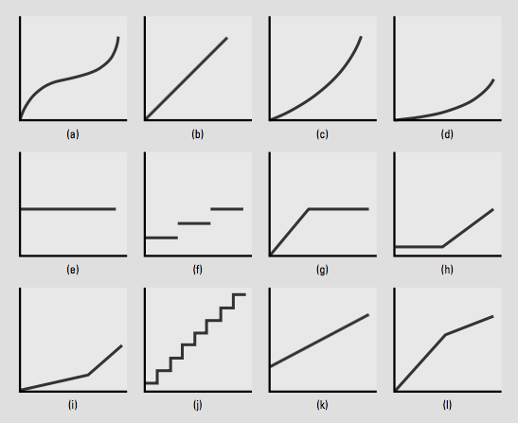

 |  |  | 1b
 |  |  | 2f
 |  |  | 3e
 |  |  | 4i
 |  |  | 5e
 |  |  | 6h
 |  |  | 7l
 |  |  | 8f ou 8j
 |  |  | 9k
 |  |  | 10g

6.31
 | obs.: 6.31 na edição em portugues

 | Pilot Shop é uma empresa de vendas por catálogo que fornece grande variedade de produtos de aviação para pilotos ao redor do mundo. Maynard Shephard, o controller-assistente recentemente contratado recebeu a solicitação de desenvolver uma função de custo para prever o custo de expedição. O controller-assistente anterior tinha previsto os custos do departamento de expedição a cada ano pela comparação gráfica dos dados de custo contra a mão-de-obra direta dos últimos 12 meses, e ajustando visualmente uma linha pelos pontos. Os resultados não foram satisfatórios. Após discussões com a equipe do departamento de expedição, Maynard decidiu que os custos de expedição poderiam ser estreitamente relacionados com o número de pedidos preenchidos. Ele baseou sua conclusão no fato de que 10 meses atrás o departamento de expedição adquiriu alguns equipamentos automáticos. Além disso, ele acredita que o uso da análise de regressão linear vai melhorar as previsões dos custos de expedição. Os dados de custos de expedição foram acumulados nas últimas 25 semanas. Maynard preparou duas análises de regressão; uma usando mão-de-obra direta e outra utilizando o número de pacotes despachados. A informação para as duas regressões lineares é dada a seguir:

 |  | Regressão 1 | Regressão 2
 | Equação | SC = 804,3 + 15,68 DL | SC = 642,9 + 3,92 NR
 | R-quadrado | 0.365 | 0.729
 | Erro-padrão da estimativa | 2.652 | 1.884
 | Valor t | 1.89 | 3.46

 | em que:
 | SC = custos totais do departamento de expedição
 | DL = total de horas de trabalho diretas
 | NR = número de pacotes despachados

 | Pede-se: 1. Identifique qual função de custo (regressão 1 ou regressão 2) que a Pilot Shop deveria adotar para prever os custos totais do departamento de expedição e explique por quê. 2. Se a Pilot Shop projeta que 600 pedidos serão atendidos na próxima semana, calcule o total de custos de expedição do departamento usando a regressão que você selecionou no item 1. 3. Explique duas ou três limitações importantes da regressão que você selecionou no item 1 e identifique uma ou duas maneiras para contornar essas limitações. Inclua em sua discussão o efeito, se é que existe algum, da natureza global dos negócios da Pilot Shop.

1 | regressão 2 - maior r2, menor erro padrão e maior estatistica t

2 | 2,994.90

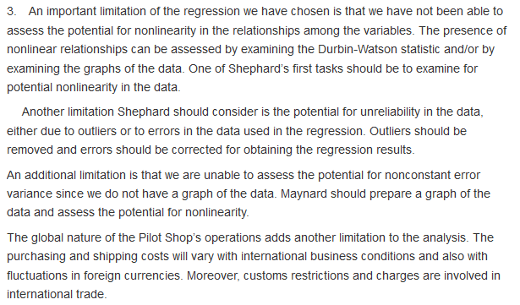
3

6.32
obs.: 6.32 na edição em portugues

Estimação de Custo, Método Alto-baixo, Análise de Regressão A DVD Express é uma grande fábrica de aparelhos de DVD de preços razoáveis. A gerência recentemente ficou preocupada com o aumento dos custos resultante da devolução de produtos com falhas de funcionamento. Como um ponto de partida para as análises subseqüentes, Bridget Forrester, controller, quer testar diferentes métodos de previsão e então utilizar o melhor deles para prever as despesas trimestrais para 2004. Os dados relevantes dos três anos anteriores são os seguintes:

Ano | Trimestres | Trimestres | Despesas de Devolução
2001 | 1 | 1 | 15,000
2001 | 2 | 2 | 17,500
2001 | 3 | 3 | 18,500
2001 | 4 | 4 | 18,600
2002 | 1 | 5 | 16,200
2002 | 2 | 6 | 17,800
2002 | 3 | 7 | 18,800
2002 | 4 | 8 | 17,700
2003 | 1 | 9 | 16,600
2003 | 2 | 10 | 18,100
2003 | 3 | 11 | 19,000
2003 | 4 | 12 | 19,200

O resultado de uma análise de regressão simples usando todos os 12 pontos indicou o intercepto de $ 16.559,09 e coeficiente para a variável independente de $ 183,22 (R-quadrado = 0,27, t = 1,94, EP = 1.128). Pede-se 1. Calcule as previsões trimestrais para 2004 utilizando o método alto-baixo e a análise de regressão. Recomende qual método Bridget deve utilizar. 2. Como a sua análise do tópico 1 muda se DVD Express passar a fabricar seus produtos em diversas instalações ao redor do mundo para atender ao mercado global?

 | Custo | Trimestre
Máximo | 19,200 | 12
Mínimo | 15,000 | 1

CV | 381.82

CF | 14,618.18

2004 | 1 | 13 | 19,581.82
2004 | 2 | 14 | 19,963.64
2004 | 3 | 15 | 20,345.45
2004 | 4 | 16 | 20,727.27

Considerando a equação de regressão fornecida, teriamos:
2004 | 1 | 13 | 18,940.95
2004 | 2 | 14 | 19,124.17
2004 | 3 | 15 | 19,307.39
2004 | 4 | 16 | 19,490.61

RESUMO DOS RESULTADOS

Estatística de regressão
R múltiplo | 0.52328985424
R-Quadrado | 0.27383227155
R-quadrado ajustado | 0.20121549871
Erro padrão | 1128.2606206
Observações | 12

ANOVA
 | gl | SQ | MQ | F | F de significação
Regressão | 1 | 4800279.7203 | 4800279.7203 | 3.7709231741 | 0.080827963168
Resíduo | 10 | 12729720.28 | 1272972.028
Total | 11 | 17530000

 | Coeficientes | Erro padrão | Stat t | valor-P | 95% inferiores | 95% superiores
Interseção | 16,559.09 | 694.39641001 | 23.846740378 | 3.8203904194E-10 | 15011.879289 | 18106.302529
Trimestres | 183.22 | 94.349892917 | 1.9418864988 | 0.080827963168 | -27.007878873 | 393.44144531

O gráfico indica sazonalidade, o que pode sugerir a necessidade para uma dummy

Ano | Trimestres | Trimestres | Dummy | Despesas de Devolução
2001 | 1 | 1 | 1 | 15,000
2001 | 2 | 2 | 0 | 17,500
2001 | 3 | 3 | 0 | 18,500
2001 | 4 | 4 | 0 | 18,600
2002 | 1 | 5 | 1 | 16,200
2002 | 2 | 6 | 0 | 17,800
2002 | 3 | 7 | 0 | 18,800
2002 | 4 | 8 | 0 | 17,700
2003 | 1 | 9 | 1 | 16,600
2003 | 2 | 10 | 0 | 18,100
2003 | 3 | 11 | 0 | 19,000
2003 | 4 | 12 | 0 | 19,200

RESUMO DOS RESULTADOS

Estatística de regressão
R múltiplo | 0.92342437334
R-Quadrado | 0.85271257328
R-quadrado ajustado | 0.81998203401
Erro padrão | 535.61476521
Observações | 12

ANOVA
 | gl | SQ | MQ | F | F de significação
Regressão | 2 | 14948051.41 | 7474025.7048 | 26.052506078 | 0.00018061155666
Resíduo | 9 | 2581948.5904 | 286883.17671
Total | 11 | 17530000

 | Coeficientes | Erro padrão | Stat t | valor-P | 95% inferiores | 95% superiores
Interseção | 17556.301824 | 369.83908765 | 47.470109057 | 4.0926708902E-12 | 16719.667683 | 18392.935965
Trimestres | 114.17910448 | 46.270068394 | 2.4676666459 | 0.035706700659 | 9.5089378373 | 218.84927112
Dummy | -2193.8640133 | 368.8730283 | -5.9474774379 | 0.00021601131404 | -3028.3127764 | -1359.4152501

8.60
Jim Manzano é representa um grupo de ivestidores que possui uma série de propriedades comerciais e industriais, incluindo uma cadeia de 15 lojas de conveniência localizadas na maior área metropolitana de Cleveland, Ohio. Jim está preocupado com o recente aumento em roubos e desperdícios (ele chama isso de "deterioração") em suas lojas. A deterioração aumentou em mais de 20% nos últimos dois anos. Em algumas lojas, o principal motivo é o roubo; em outros, o problema é o vandalismo; e em outros ainda, a mercadoria realmente estraga e deve ser descartada. Jim recolheu dados sobre a deterioração em cada uma das lojas no último mês e está procurando padrões em relação ao tamanho da loja (medido em pés quadrados, número de funcionários e vendas totais) e à localização da loja (localização 1 significa áreas com pequeno número de prisões por roubo, desordem ou vandalismo, enquanto na localização 3 essas ocorrências são mais comuns). Jim não tem certeza, mas ele suspeita, com base em sua experiência na gestão de lojas de conveniência, que existe uma relação entre esses fatores. Um colega disse-lhe que um tipo de regressão chamado regressão "cross-section" corresponderia às suas necessidades. Esse método considera dados de um único período de tempo e determina as previsões para a variável dependente em diferentes objetos de custo (neste caso, diferentes lojas). O objetivo da regressão cross-section é comparar o valor real conhecido para a variável dependente com o valor previsto como base para avaliar a razoabilidade do valor real. Essa abordagem é freqüentemente usada em casos semelhantes aos de Jim, na qual a precisão ou razoabilidade da variável dependente relatada é uma preocupação. Com efeito, a regressão transversal desenvolve um modelo que representa os padrões globais em todos os dados, e as lojas incomuns serão identificadas pelos maiores termos de erro na regressão. Os seguintes dados são para as operações do mês mais recente:

 |  |  |  |  |  | SUMÁRIO DOS RESULTADOS

 |  |  |  |  |  | Estatística de regressão
 |  |  |  |  |  | R múltiplo | 0.97305677152
 |  |  |  |  |  | Quadrado de R | 0.9468394806
 |  |  |  |  |  | Quadrado de R ajustado | 0.92557527284
 |  |  |  |  |  | Erro-padrão | 370.51885569
 |  |  |  |  |  | Observações | 15

 |  |  |  |  |  | ANOVA
Loja | Deterioração | Área | Localização | # Empregados | Vendas |  | gl | SQ | MQ | F | F de significância
1 | 1,512 | 2,400 | 1 | 8 | 312,389.00 | Regressão | 4 | 24451627.509 | 6112906.8773 | 44.527381002 | 2.4345501059E-06
2 | 3,005 | 3,900 | 2 | 10 | 346,235.00 | Residual | 10 | 1372842.2242 | 137284.22242
3 | 1,686 | 3,200 | 1 | 12 | 376,465.00 | Total | 14 | 25824469.733
4 | 1,908 | 3,400 | 1 | 12 | 345,723.00
5 | 2,384 | 3,750 | 2 | 9 | 453,983.00 |  | Coeficientes | Erro-padrão | Stat t | valor P | 95% inferior | 95% superior | Inferior 95,0% | Superior 95,0%
6 | 4,806 | 4,800 | 3 | 10 | 502,984.00 | Interceptar | -201.78442831 | 393.71158297 | -0.51251839428 | 0.61941745641 | -1079.0285028 | 675.45964618 | -1079.0285028 | 675.45964618
7 | 2,253 | 3,500 | 1 | 8 | 325,436.00 | Área | 0.62591524815 | 0.21810072936 | 2.8698448189 | 0.016673172967 | 0.13995653942 | 1.1118739569 | 0.13995653942 | 1.1118739569
8 | 1,443 | 3,000 | 1 | 10 | 253,647.00 | # Empregados | -73.772071085 | 38.889836663 | -1.8969498824 | 0.08705918921 | -160.4240271 | 12.879884932 | -160.4240271 | 12.879884932
9 | 3,755 | 5,550 | 2 | 15 | 562,534.00 | Localização | 879.37668028 | 242.00275978 | 3.6337464957 | 0.0045840246391 | 340.16092893 | 1418.5924316 | 340.16092893 | 1418.5924316
10 | 1,023 | 2,250 | 1 | 15 | 287,364.00 | Vendas | -0.00074804408055 | 0.0022350394174 | -0.33468943533 | 0.74477346904 | -0.0057280222422 | 0.0042319340811 | -0.0057280222422 | 0.0042319340811
11 | 1,552 | 2,500 | 1 | 9 | 198,374.00
12 | 2,119 | 3,500 | 2 | 16 | 333,984.00
13 | 5,506 | 7,500 | 3 | 15 | 673,345.00 | Modelo estranho… intercepto nao significante
14 | 3,034 | 5,700 | 2 | 16 | 588,947.00 | Vendas não significante e com sinal contrário… QPE?
15 | 772 | 2,200 | 1 | 8 | 225,364.00 | O valor negativo do estimador para o número de empregados pode sugerir menos funcionarios do que o necessário, mas só é possivel aceitar isso a 10% sig… será?
Totais | 36,758 | 57,150 | 173 |  | 5,786,774.00
 |  |  |  |  |  | Refazendo a regressão…

Pede-se: 1. Prepare uma análise de regressão que preveja a deterioração em cada uma das lojas. Use qualquer uma das 4 potenciais variáveis (ou uma combinação delas) de forma a sustentar seu argumento. Avalie também a precisão e confiabilidade do modelo. 2. Use a equação que você encontrou para determinar qual das 15 lojas poderia ter um nível de deterioração fora da linha que representa a cadeia como um todo. Explique sua resposta. |  |  |  |  |  | SUMÁRIO DOS RESULTADOS

 |  |  |  |  |  | Estatística de regressão
 |  |  |  |  |  | R múltiplo | 0.9619407306
 |  |  |  |  |  | Quadrado de R | 0.92532996918
 |  |  |  |  |  | Quadrado de R ajustado | 0.91288496404
 |  |  |  |  |  | Erro-padrão | 400.86510105
 |  |  |  |  |  | Observações | 15

 |  |  |  |  |  | ANOVA
 |  |  |  |  |  |  | gl | SQ | MQ | F | F de significância
 |  |  |  |  |  | Regressão | 2 | 23896155.782 | 11948077.891 | 74.35352248 | 1.733316948E-07
 |  |  |  |  |  | Residual | 12 | 1928313.9509 | 160692.82924
 |  |  |  |  |  | Total | 14 | 25824469.733

 |  |  |  |  |  |  | Coeficientes | Erro-padrão | Stat t | valor P | 95% inferior | 95% superior | Inferior 95,0% | Superior 95,0%
 |  |  |  |  |  | Interceptar | -777.89519404 | 292.17961847 | -2.6623869184 | 0.020699927323 | -1414.4998953 | -141.29049276 | -1414.4998953 | -141.29049276
 |  |  |  |  |  | Área | 0.45825252994 | 0.12632207688 | 3.6276519611 | 0.0034656036967 | 0.18302036815 | 0.73348469172 | 0.18302036815 | 0.73348469172
 |  |  |  |  |  | Localização | 926.5539927 | 256.46312688 | 3.6128156275 | 0.0035611815093 | 367.7688415 | 1485.3391439 | 367.7688415 | 1485.3391439

